TV-L
Tarifvertrag | Entgelt-Gruppe (s. Zeile in Tabelle) | Stufe (s. Spalte in Tabelle) | Entgelt gem. gültiger Tabelle € (Werte s. u.) | AG-Auslage % | AG-Auslage € | Stellenanteil % | Zwischen-summe | Jahressonder-zahlung % (s. Tabelle unten) | Jahressonder-zahlung € | Anzahl Monate im Projekt p.a. | Summe €
TV-L | E13 | 2 | 5,106.09 € | 28.00% | 1,429.71 € | 100% | 6,535.80 € | 46.47% | 253.10 € | 12 | 81,466.73 €
TV-L | E13 | 3 | 5,366.89 € | 28.00% | 1,502.73 € | 100% | 6,869.62 € | 46.47% | 266.03 € | 12 | 85,627.74 €
TV-L | E9b | 2 | 3,870.81 € | 28.00% | 1,083.83 € | 100% | 4,954.64 € | 32.56% | 134.44 € | 12 | 61,068.87 €
TV-L
TV-L
TV-L
TV-L
TV-L
TV-L
TV-L
TV-L
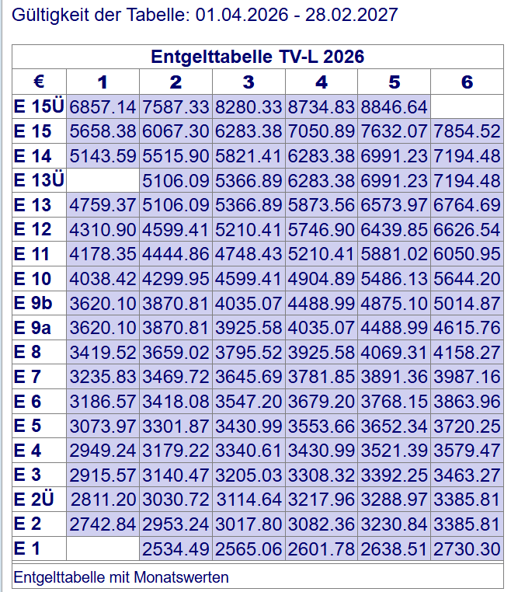
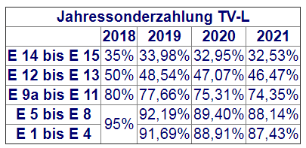

TV-Ä
Tarifvertrag | Entgelt-Gruppe (Zeile der Tabelle) | Stufe (Spalte der Tabelle) | Entgelt gem. gültiger Tabelle € (Werte s. unten) | AG-Auslage % | AG-Auslage € | Stellenanteil % | Zwischen-summe monatlich | Anzahl Monate im Projekt p.a. | Summe €/ Jahr
TV-Ä | Ä1 | 2 | 5,945.86 € | 28.00% | 1,664.84 € | 75% | 5,708.03 € | 12 | 68,496.31 €
TV-Ä | Ä2 | 2 | 8,049.32 € | 28.00% | 2,253.81 € | 50% | 5,151.56 € | 12 | 61,818.78 €
TV-Ä | Ä3 | 2 | 9,849.02 € | 28.00% | 2,757.73 € | 50% | 6,303.37 € | 12 | 75,640.47 €

